공사완료 보고서
공사완료 보고서
업 체 명 | ㈜수안이엔지 |  | 공사일자 | 2025.12.05
공 사 명 | 기숙사 AB동 급배기 및 제연휀 윤활유 교체 |  | 제출일자 | 2025.12.11
작업사진 (전) | 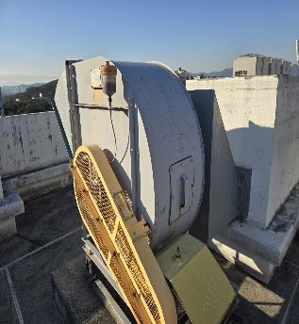 | 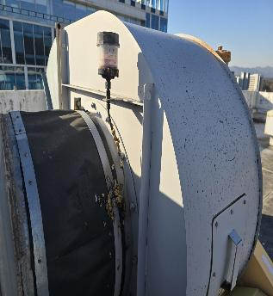 |  | 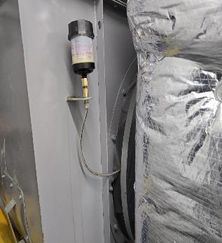

내 용 | 배기팬 구리스 주입기 교체 전 | 배기팬 구리스 주입기 교체 전 |  | 배기팬 구리스 주입기 교체 전
작업사진 (전) | 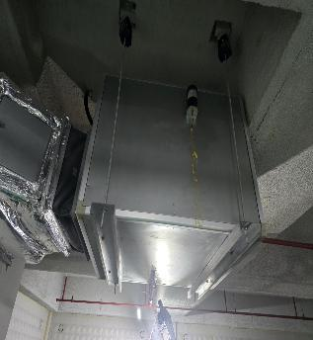 | 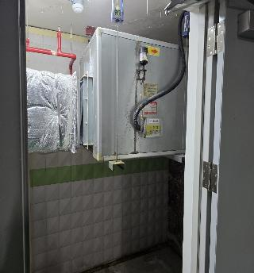 |  | 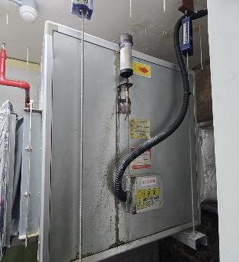

내 용 | 배기팬 구리스 주입기 교체 전 | 배기팬 구리스 주입기 교체 전 |  | 배기팬 구리스 주입기 교체 전
작업사진 (중) | 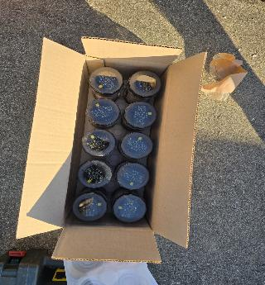 | 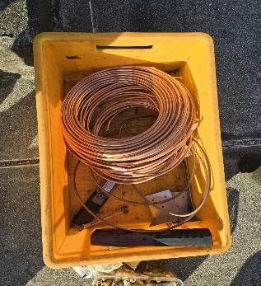

내 용 | 신규 구리스 주입기 입고완료 | 신규 주입관 입고완료

작업사진 (중) | 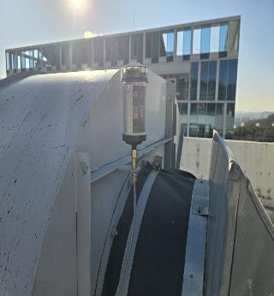 | 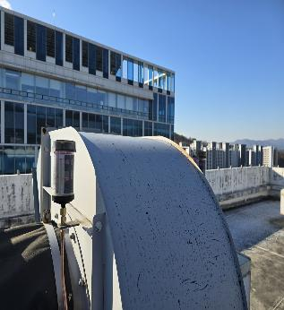 |  | 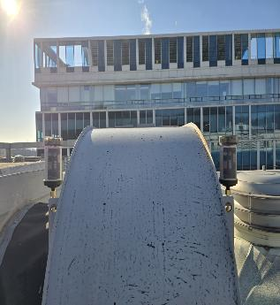

내 용 | 구리스 주입기 및 주입관 교체 완료 | 구리스 주입기 및 주입관 교체 완료 |  | 구리스 주입기 및 주입관 교체 완료
작업사진 (후) | 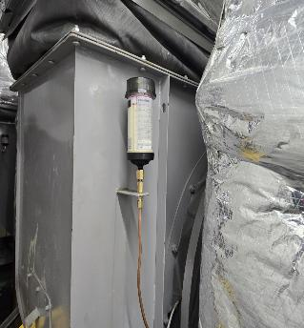 | 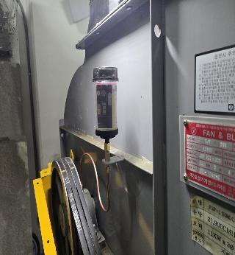 |  | 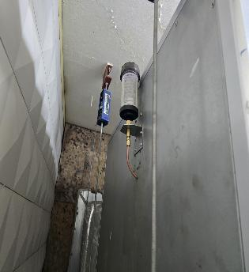

내 용 | 구리스 주입기 및 주입관 교체 완료 | 구리스 주입기 및 주입관 교체 완료 |  | 구리스 주입기 및 주입관 교체 완료

